Systém barevného značení vodičů
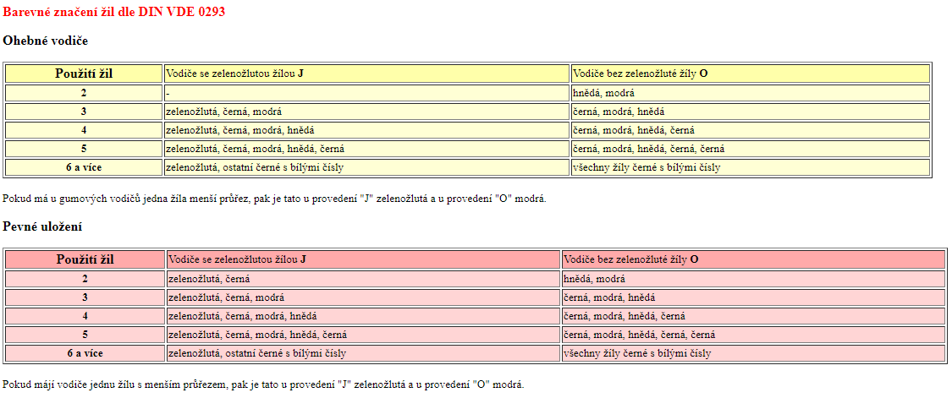
zpět

